About
Judul Program | : | Analisa Dimensi dan Harga Pembuatan dan Pemasangan Pintu Tipe 1
Versi Program | : | V1.0.0
Update ke 0 | : | Nopember 2022

Penyusun | : | Indra Kusuma Jati Raj Suweda
Email | : | indrakrajsuweda@gmail.com

Selalu cek versi terbaru dan juga program - program lainnya hanya di :

Web : Inpetra.ID

"Terima kasih sudah membeli program ini sebagai bentuk dukungan kepada salah satu visi Inpetra ID
mengembangkan program bantu yang berkualitas dan sesuai dengan kebutuhan kondisi di Indonesia"

Ada permintaan program? Hubungi kami di :
info@inpetra.id

Input & Process
 | Kusen 1 |  | Kusen 2 |  | Kusen 3 |  | Kusen 4 |  | Pintu 1 |  | Pintu 2 |  | Pintu 3 |  | Pintu 4 |  | Pintu 5 |  | Pintu 6 |  | Gagang Pintu 1 |  | Gagang Pintu 2
-13.750 | -27.500 | -11.250 | -27.500 | -11.250 | 25.000 | 11.250 | 25.000 | -11.000 | -27.500 | -7.425 | -20.150 | -7.425 | -20.150 | 7.425 | -20.150 | -7.425 | 17.650 | 7.425 | 17.650 | 8.25 | -2.5 | 5 | 0.875
-13.750 | 27.500 | -11.250 | 25.000 | -11.750 | 25.500 | 11.750 | 25.500 | -11.000 | 24.750 | -7.425 | 17.650 | -8.175 | -20.900 | 8.175 | -20.900 | -8.175 | 18.400 | 8.175 | 18.400 | 8.25 | 2.5 | 5 | 1.5
13.750 | 27.500 | 11.250 | 25.000 | -13.750 | 25.500 | 13.750 | 25.500 | 11.000 | 24.750 | 7.425 | 17.650 | -8.175 | -27.500 | 8.175 | -27.500 | -8.175 | 24.750 | 8.175 | 24.750 | 9.75 | 2.5 | 9.5 | 1.5
13.750 | -27.500 | 11.250 | -27.500 |  |  |  |  | 11.000 | -27.500 | 7.425 | -20.150 |  |  |  |  |  |  |  |  | 9.75 | -2.5 | 9.5 | 0.875
-13.750 | -27.500 |  |  |  |  |  |  |  |  | -7.425 | -20.150 |  |  |  |  |  |  |  |  | 8.25 | -2.5 | 5 | 0.875
NO. | EXPLANATORY |  |  |  | FORMULA | VALUE | UNIT | NO. | EXPLANATORY | FORMULA | VALUE | UNIT
A. | INPUT DATA PERENCANAAN |  |  |  |  |  |  | B. | OUTPUT PROGRAM SPREADSHEET
A.1. | Input Data Dimensi Daun Jendela
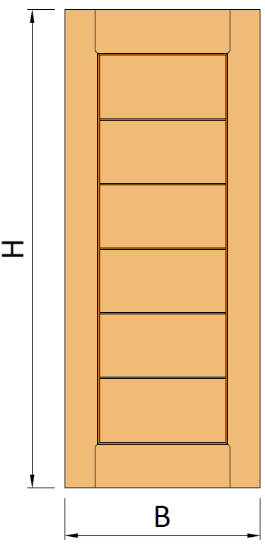

 | Tinggi daun pintu, |  |  |  | H = | 2100 | mm
 | Lebar daun pintu, |  |  |  | B = | 900 | mm
 | Tebal daun pintu, |  |  |  | t = | 35 | mm

 | Jenis pintu, |  |  |  | Pintu Plywood

 | Pemasangan kunci slot, |  |  |  |  | [ TIDAK ] |  |  | Gambar : Ilustrasi bentuk kusen dan daun jendela
 | Pemasangan door holder, |  |  |  |  | [ TIDAK ]
 | Pemasangan door closer, |  |  |  |  | [ TIDAK ] |  |  | Biaya pembuatan dan pemasangan daun & kusen jendelan, |  | Rp3,460,000
 |  |  |  |  |  |  |  |  | Rekapitulasi biaya kebutuhan tenaga kerja, |  | Rp2,459,000
 | Toleransi jarak, |  |  |  | φ = | 1.0 | mm |  | Rekapitulasi biaya kebutuhan material, |  | Rp1,001,000
 | Nilai overhead & profit, |  |  |  | % = | 7.5
 | Nilai pajak PPN, |  |  |  | % = | 11.0 |  |  | Volume kebutuhan tenaga kerja,
 |  |  |  |  |  |  |  |  | Pekerja | OH1 = | 8.520
A.2. | Input Data Dimensi Kusen Pintu |  |  |  |  |  |  |  | Tukang Ahli | OH2 = | 26.488
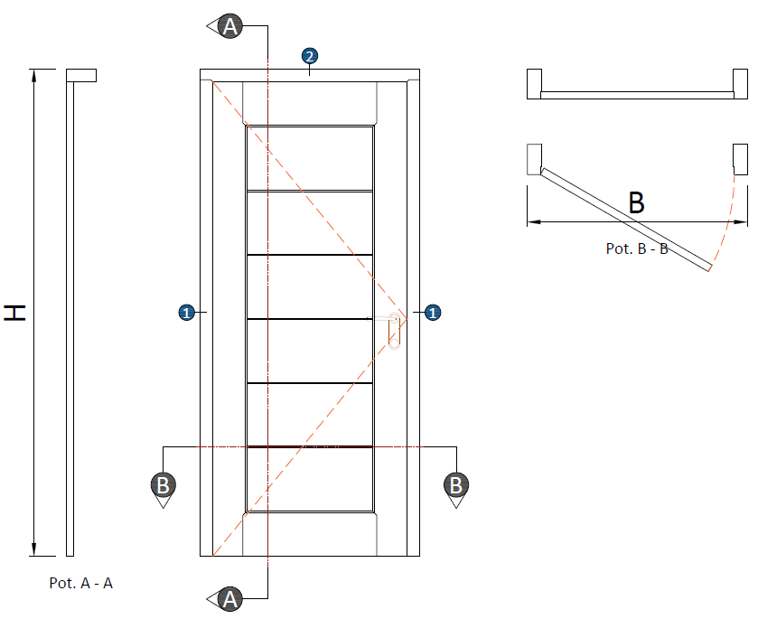
 |  |  |  |  |  |  |  |  | Kepala Tukang | OH3 = | 2.767
 |  |  |  |  |  |  |  |  | Mandor | OH4 = | 0.445
 |  |  |  |  |  |  |  |  | Volume kebutuhan material
 |  |  |  |  |  |  |  |  | Balok kayu, | V = | 0.090 | m3
 |  |  |  |  |  |  |  |  | Papan kayu, | V = | 0.037 | m3
 |  |  |  |  |  |  |  |  | plywood 4 mm | n = | 0.945 | lbr
 |  |  |  |  |  |  |  |  | plywood lap. Aluminium | n = | 0.945 | lbr
 |  |  |  |  |  |  |  |  | Lem kayu, | W = | 1.0266 | kg
 |  |  |  |  |  |  |  |  | Paku, | W = | 0.1020 | kg
 |  |  |  |  |  |  |  |  | Politur muda, | L = | 0.964 | ltr
 |  |  |  |  |  |  |  |  | Politur ultra, | L = | 2.392 | ltr
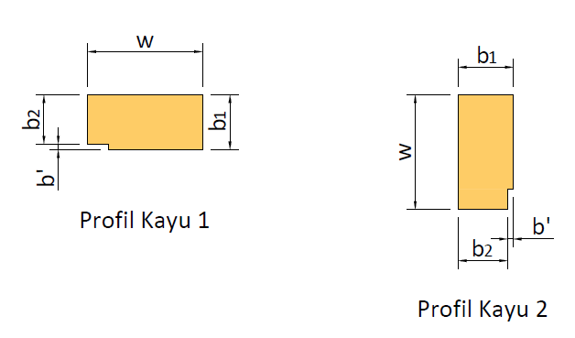
 |  |  |  |  |  |  |  |  | Amplas, | lbr = | 13.000 | lbr
 |  |  |  |  |  |  |  |  | Kunci Tanam 2 Slaag biasa | n = | 1 | bh
 |  |  |  |  |  |  |  |  | Kunci silinder | n = | 1 | bh
 |  |  |  |  |  |  |  |  | Engsel pintu Kupu - Kupu | n = | 1.000 | set
 |  |  |  |  |  |  |  |  | kunci slot | n = | 0 | bh
 |  |  |  |  |  |  |  |  | Door holder | n = | 0 | bh
 |  |  |  |  |  |  |  |  | Door closer | n = | 0 | bh
 |  |  |  |  |  |  |  |  | Engsel kupu - kupu, | n = | 0.000 | ps
 |  |  |  |  |  |  |  |  | Kaca tebal 5 mm, | A = | 0.000 | m2
 |  |  | Profil Kusem 1 |  | Profil Kusen 2 |  |  |  | Kait angin, | n = | 0 | bh
 |  |  | w = | 140 | w = | 140 | mm
 |  |  | b1 = | 110 | b1 = | 110 | mm |  | Rekapitulasi biaya per item pekerjaan
 |  |  | b2 = | 100 | b2 = | 100 | mm |  | Pembuatan dan pemasangan daun pintu, |  | Rp1,310,000
 |  |  |  |  |  |  | mm |  | Pembuatan dan pemasangan kusen pintu, |  | Rp1,080,000
 |  |  |  |  |  |  |  |  | Analisa RAB dan harga pemasangan kunci pintu |  | Rp260,000
 |  |  |  |  |  |  | mm |  | Analisa RAB dan harga pemasangan kunci silinder |  | Rp160,000
 |  |  |  |  |  |  | mm |  | Analisa RAB dan pemasangan engsel pintu (3 bh) |  | Rp100,000
 |  |  |  |  |  |  | mm |  | Analisa RAB dan pemasangan kunci slot pintu |  | Rp-
 |  |  |  |  |  |  | mm |  | Analisa RAB dan pemasangan door holder |  | Rp-
 |  |  |  |  |  |  |  |  | Analisa RAB dan pemasangan door closer |  | Rp-
A.3. | Input Data Harga Satuan Tenaga Kerja |  |  |  |  |  |  |  | Pelaburan politur pada daun jendela, |  | Rp330,000
 | Pekerja |  |  |  | OH1 = | Rp95,000 |  |  | Pelaburan politur pada kusen jendela, |  | Rp220,000
 | Tukang Ahli |  |  |  | OH2 = | Rp110,000
 | Kepala Tukang |  |  |  | OH3 = | Rp115,000
 | Mandor |  |  |  | OH4 = | Rp140,000

A.4. | Input Data Harga Material
 | Balok kayu, |  |  |  | Rp7,000,000 |  | per m3
 | Papan kayu, |  |  |  | Rp7,000,000 |  | per m3
 | plywood 4 mm |  |  |  | Rp120,000 |  | lbr
 | plywood lap. Aluminium |  |  |  | Rp140,000 |  | lbr
 | Lem kayu, |  |  |  | Rp15,000 |  | per kg
 | Paku, |  |  |  | Rp25,000 |  | per kg
 | Politur muda, |  |  |  | Rp50,000 |  | per ltr
 | Politur ultra, |  |  |  | Rp67,000 |  | per ltr
 | Amplas, |  |  |  | Rp5,700 |  | per lbr
 | Kunci Tanam 2 Slaag biasa |  |  |  | Rp150,000 |  | per bh
 | Kunci silinder |  |  |  | Rp70,000 |  | per bh
 | Engsel pintu Kupu - Kupu |  |  |  | Rp60,000 |  | per set
 | kunci slot |  |  |  | Rp55,000 |  | per bh
 | Door holder |  |  |  | Rp35,000 |  | per bh
 | Door closer |  |  |  | Rp250,000 |  | per bh
 | Engsel jendela kupu - kupu, |  |  |  | Rp35,000 |  | per ps
 | Kaca tebal 5 mm, |  |  |  | Rp165,000 |  | per m2
 | Kait angin, |  |  |  | Rp25,000 |  | per bh

C. | PERHITUNGAN LUAS DAN VOLUME
C.1. | Perhitungan Luas & Volume untuk Daun Jendela
 | Luas untuk daun pintu, |  |  |  | Adp = | 1.890 | m2
 | Volume total kayu pakai, |  |  |  | Vdp = | 0.0661 | m3

C.2. | Perhitungan Volume untuk Kusen Jendela
 | Tinggi total kusen, |  |  |  | H = | 2200 | mm
 | Lebar total kusen, |  |  |  | B = | 1100 | mm

 | Keterangan |  | Profil 1 | Profil 2
 | Luas |  | 15400 | 15400 |  |  | mm2
 | Keliling |  | 500 | 500 |  |  | mm
 | Panjang |  | 2100 | 1100 |  |  | mm
 | Volume |  | 0.0323 | 0.0169 |  |  | m3
 | Permukaan |  | 1.0500 | 0.5500 |  |  | m2
 | Volume total kusen jendela, |  |  |  | VTOT = 2 * V1 + V2 = | 0.0816 | m3
 | Luas permukaan kusen, |  |  |  | Ap-TOT = 2 * Ap1 + Ap2 = | 2.6500 | m2

D. | ANALISA RENCANA ANGGARAN DAN BIAYA
D.1(A). | Analisa RAB dan harga pembuatan dan pemasangan daun pintu panel
 | URAIAN | KOEF. | HARGA SATUAN |  | JUMLAH HARGA
 | A. Tenaga Kerja
 | Pekerja, OH | 1.000 | Rp95,000 |  | Rp95,000
 | Tukang Ahli, OH | 3.000 | Rp110,000 |  | Rp330,000
 | Kepala Tukang, OH | 0.300 | Rp115,000 |  | Rp34,500
 | Mandor, OH | 0.075 | Rp140,000 |  | Rp10,500
 | Jumlah Biaya Tenaga Kerja: |  |  |  | Rp470,000

 | B. Material dan Bahan
 | Papan Kayu, m3 | 0.075 | Rp7,000,000 |  | Rp525,000
 | Lem kayu, kg | 0.500 | Rp15,000 |  | Rp7,500

 | Jumlah Biaya Material dan Bahan: |  |  |  | Rp532,500

 | Harga satuan pekerjaan (termasuk profit, overhead, & PPN) |  |  |  | Rp1,196,233
 | Biaya pembuatan dan pemasangan daun pintu panel: |  |  |  | Rp2,270,000

D.1(B). | Analisa RAB dan harga pembuatan dan pemasangan daun pintu plywood
 | URAIAN | KOEF. | HARGA SATUAN |  | JUMLAH HARGA
 | A. Tenaga Kerja
 | Pekerja, OH | 0.600 | Rp95,000 |  | Rp57,000
 | Tukang Ahli, OH | 2.000 | Rp110,000 |  | Rp220,000
 | Kepala Tukang, OH | 0.200 | Rp115,000 |  | Rp23,000
 | Mandor, OH | 0.030 | Rp140,000 |  | Rp4,200
 | Jumlah Biaya Tenaga Kerja: |  |  |  | Rp304,200

 | B. Material dan Bahan
 | Papan kayu, m3 | 0.020 | Rp7,000,000 |  | Rp137,200
 | Lem kayu | 0.300 | Rp15,000 |  | Rp4,500
 | Paku | 0.030 | Rp25,000 |  | Rp750
 | plywood 4 mm | 0.500 | Rp120,000 |  | Rp60,000
 | plywood lap. Aluminium | 0.500 | Rp140,000 |  | Rp70,000
 | Jumlah Biaya Material dan Bahan: |  |  |  | Rp272,450

 | Harga satuan pekerjaan (termasuk profit, overhead, & PPN) |  |  |  | Rp688,088
 | Biaya pembuatan dan pemasangan daun pintu plywood: |  |  |  | Rp1,310,000

D.2. | Analisa RAB dan harga pembuatan dan pemasangan kusen pintu
 | URAIAN | KOEF. | HARGA SATUAN |  | JUMLAH HARGA
 | A. Tenaga Kerja
 | Pekerja, OH | 7.000 | Rp95,000 |  | Rp665,000
 | Tukang Ahli, OH | 21.000 | Rp110,000 |  | Rp2,310,000
 | Kepala Tukang, OH | 2.100 | Rp115,000 |  | Rp241,500
 | Mandor, OH | 0.350 | Rp140,000 |  | Rp49,000
 | Jumlah Biaya Tenaga Kerja: |  |  |  | Rp3,265,500

 | B. Material dan Bahan
 | Balok kayu, m3 | 1.100 | Rp7,000,000 |  | Rp7,700,000
 | paku, kg | 1.250 | Rp25,000 |  | Rp31,250
 | Lem kayu, kg | 1.000 | Rp15,000 |  | Rp15,000

 | Jumlah Biaya Material dan Bahan: |  |  |  | Rp7,746,250

 | Harga satuan pekerjaan (termasuk profit, overhead, & PPN) |  |  |  | Rp13,139,771
 | Biaya pembuatan dan pemasangan kusen pintu: |  |  |  | Rp1,080,000

D.3. | Analisa RAB dan harga pemasangan kunci pintu
 | URAIAN | KOEF. | HARGA SATUAN |  | JUMLAH HARGA
 | A. Tenaga Kerja
 | Pekerja, OH | 0.010 | Rp95,000 |  | Rp950
 | Tukang Ahli, OH | 0.500 | Rp110,000 |  | Rp55,000
 | Kepala Tukang, OH | 0.075 | Rp115,000 |  | Rp8,625
 | Mandor, OH | 0.003 | Rp140,000 |  | Rp420
 | Jumlah Biaya Tenaga Kerja: |  |  |  | Rp64,995

 | B. Material dan Bahan
 | Kunci Tanam 2 Slaag biasa | 1.000 | Rp150,000 |  | Rp150,000

 | Jumlah Biaya Material dan Bahan: |  |  |  | Rp150,000

 | Harga satuan pekerjaan (termasuk profit, overhead, & PPN) |  |  |  | Rp256,543
 | Biaya pemasangan kunci pintu: |  |  |  | Rp260,000

D.4. | Analisa RAB dan harga pemasangan kunci silinder
 | URAIAN | KOEF. | HARGA SATUAN |  | JUMLAH HARGA
 | A. Tenaga Kerja
 | Pekerja, OH | 0.005 | Rp95,000 |  | Rp475
 | Tukang Ahli, OH | 0.488 | Rp110,000 |  | Rp53,680
 | Kepala Tukang, OH | 0.075 | Rp115,000 |  | Rp8,625
 | Mandor, OH | 0.003 | Rp140,000 |  | Rp420
 | Jumlah Biaya Tenaga Kerja: |  |  |  | Rp63,200

 | B. Material dan Bahan
 | Kunci silinder | 1.000 | Rp70,000 |  | Rp70,000

 | Jumlah Biaya Material dan Bahan: |  |  |  | Rp70,000

 | Harga satuan pekerjaan (termasuk profit, overhead, & PPN) |  |  |  | Rp158,941
 | Biaya pemasangan kunci silinder: |  |  |  | Rp160,000

D.5. | Analisa RAB dan pemasangan engsel pintu (3 bh)
 | URAIAN | KOEF. | HARGA SATUAN |  | JUMLAH HARGA
 | A. Tenaga Kerja
 | Pekerja, OH | 0.015 | Rp95,000 |  | Rp1,425
 | Tukang Ahli, OH | 0.150 | Rp110,000 |  | Rp16,500
 | Kepala Tukang, OH | 0.015 | Rp115,000 |  | Rp1,725
 | Mandor, OH | 0.001 | Rp140,000 |  | Rp112
 | Jumlah Biaya Tenaga Kerja: |  |  |  | Rp19,762

 | B. Material dan Bahan
 | Engsel pintu Kupu - Kupu | 1.000 | Rp60,000 |  | Rp60,000

 | Jumlah Biaya Material dan Bahan: |  |  |  | Rp60,000

 | Harga satuan pekerjaan (termasuk profit, overhead, & PPN) |  |  |  | Rp95,176
 | Biaya pemasangan engsel pintu: |  |  |  | Rp100,000

D.6. | Analisa RAB dan pemasangan kunci slot pintu
 | URAIAN | KOEF. | HARGA SATUAN |  | JUMLAH HARGA
 | A. Tenaga Kerja
...

Tabel
0.02 | 55 | 2.2 | 0.17 |  | elevasi atas | 1
0.01 | 1.1 | 2.2 | 0.14 |  | lebar rumah kunci | 0.06
0.03 | X | Y | X | Y | panjang rg | 0.2
1 | 0 | 0 | -13.750 | -27.500 | posisi dari pinggir | 0.05
2 | 0 | 2.2 | -13.750 | 27.500
3 | 1.1 | 2.2 | 13.750 | 27.500 | lebar gagang | 0.025
4 | 1.1 | 0 | 13.750 | -27.500 | Panjang gagang | 0.18
1 | 0 | 0 | -13.750 | -27.500
 | Kusen 1 |  | Kusen 2 |  | Kusen 3 |  | Kusen 4 |  | Pintu 1 |  | Pintu 2 |  | Pintu 3 |  | Pintu 4 |  | Pintu 5 |  | Pintu 6 |  | Gagang Pintu 1 |  | Gagang Pintu 2
-13.750 | -27.500 | -11.250 | -27.500 | -11.250 | 25.000 | 11.250 | 25.000 | -11.000 | -27.500 | -7.425 | -20.150 | -7.425 | -20.150 | 7.425 | -20.150 | -7.425 | 17.650 | 7.425 | 17.650 | 8.25 | -2.5 | 5 | 0.875
-13.750 | 27.500 | -11.250 | 25.000 | -11.750 | 25.500 | 11.750 | 25.500 | -11.000 | 24.750 | -7.425 | 17.650 | -8.175 | -20.900 | 8.175 | -20.900 | -8.175 | 18.400 | 8.175 | 18.400 | 8.25 | 2.5 | 5 | 1.5
13.750 | 27.500 | 11.250 | 25.000 | -13.750 | 25.500 | 13.750 | 25.500 | 11.000 | 24.750 | 7.425 | 17.650 | -8.175 | -27.500 | 8.175 | -27.500 | -8.175 | 24.750 | 8.175 | 24.750 | 9.75 | 2.5 | 9.5 | 1.5
13.750 | -27.500 | 11.250 | -27.500 |  |  |  |  | 11.000 | -27.500 | 7.425 | -20.150 |  |  |  |  |  |  |  |  | 9.75 | -2.5 | 9.5 | 0.875
-13.750 | -27.500 |  |  |  |  |  |  |  |  | -7.425 | -20.150 |  |  |  |  |  |  |  |  | 8.25 | -2.5 | 5 | 0.875
5 | 0.1 | 0 | -11.250 | -27.500
6 | 0.1 | 2.1 | -11.250 | 25.000
7 | 1 | 2.1 | 11.250 | 25.000
8 | 1 | 0 | 11.250 | -27.500
6 | 0.1 | 2.1 | -11.250 | 25.000
6' | 0.08 | 2.12 | -11.750 | 25.500
2' | 0 | 2.12 | -13.750 | 25.500
7 | 1 | 2.1 | 11.250 | 25.000
7' | 1.02 | 2.12 | 11.750 | 25.500
3' | 1.1 | 2.12 | 13.750 | 25.500
9 | 0.11 | 0 | -11.000 | -27.500
10 | 0.11 | 2.09 | -11.000 | 24.750
11 | 0.99 | 2.09 | 11.000 | 24.750
12 | 0.99 | 0 | 11.000 | -27.500
13 | 0.253 | 0.294 | -7.425 | -20.150
14 | 0.253 | 1.806 | -7.425 | 17.650
15 | 0.847 | 1.806 | 7.425 | 17.650
16 | 0.847 | 0.294 | 7.425 | -20.150
13 | 0.253 | 0.294 | -7.425 | -20.150
13 | 0.253 | 0.294 | -7.425 | -20.150
13' | 0.223 | 0.264 | -8.175 | -20.900
9' | 0.223 | 0 | -8.175 | -27.500
16 | 0.847 | 0.294 | 7.425 | -20.150
16' | 0.877 | 0.264 | 8.175 | -20.900
12' | 0.877 | 0 | 8.175 | -27.500
14 | 0.253 | 1.806 | -7.425 | 17.650
14' | 0.223 | 1.836 | -8.175 | 18.400
10' | 0.223 | 2.09 | -8.175 | 24.750
15 | 0.847 | 1.806 | 7.425 | 17.650
15' | 0.877 | 1.836 | 8.175 | 18.400
11' | 0.877 | 2.09 | 8.175 | 24.750
17 | 0.88 | 1 | 8.25 | -2.5
18 | 0.88 | 1.2 | 8.25 | 2.5
19 | 0.94 | 1.2 | 9.75 | 2.5
20 | 0.94 | 1 | 9.75 | -2.5
17 | 0.88 | 1 | 8.25 | -2.5
21 | 0.75 | 1.135 | 5 | 0.875
...

Report
REPORT OUTPUT EXCEL SPREADSHEET
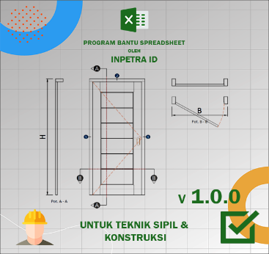
 |  | • Nama Program | Analisa Dimensi dan Harga Pembuatan dan Pemasangan Pintu Tipe 1
 |  | • Versi | 1.0.0
 |  | • Penyusun | Indra K Raj Suweda
 |  | • email | indrakrajsuweda@gmail.com

A. | INPUT DATA PERENCANAAN
A.1. | Input Data Dimensi Daun Jendela
...
B. | OUTPUT PROGRAM SPREADSHEET
 | Kusen 1 |  | Kusen 2 |  | Kusen 3 |  | Kusen 4 |  | Pintu 1 |  | Pintu 2 |  | Pintu 3 |  | Pintu 4 |  | Pintu 5 |  | Pintu 6 |  | Gagang Pintu 1 |  | Gagang Pintu 2
-13.750 | -27.500 | -11.250 | -27.500 | -11.250 | 25.000 | 11.250 | 25.000 | -11.000 | -27.500 | -7.425 | -20.150 | -7.425 | -20.150 | 7.425 | -20.150 | -7.425 | 17.650 | 7.425 | 17.650 | 8.25 | -2.5 | 5 | 0.875
-13.750 | 27.500 | -11.250 | 25.000 | -11.750 | 25.500 | 11.750 | 25.500 | -11.000 | 24.750 | -7.425 | 17.650 | -8.175 | -20.900 | 8.175 | -20.900 | -8.175 | 18.400 | 8.175 | 18.400 | 8.25 | 2.5 | 5 | 1.5
13.750 | 27.500 | 11.250 | 25.000 | -13.750 | 25.500 | 13.750 | 25.500 | 11.000 | 24.750 | 7.425 | 17.650 | -8.175 | -27.500 | 8.175 | -27.500 | -8.175 | 24.750 | 8.175 | 24.750 | 9.75 | 2.5 | 9.5 | 1.5
13.750 | -27.500 | 11.250 | -27.500 |  |  |  |  | 11.000 | -27.500 | 7.425 | -20.150 |  |  |  |  |  |  |  |  | 9.75 | -2.5 | 9.5 | 0.875
-13.750 | -27.500 |  |  |  |  |  |  |  |  | -7.425 | -20.150 |  |  |  |  |  |  |  |  | 8.25 | -2.5 | 5 | 0.875

 | Gambar : Ilustrasi bentuk kusen dan daun jendela

 | Biaya pembuatan dan pemasangan daun & kusen jendelan, |  |  |  | Rp3,460,000
 | Rekapitulasi biaya kebutuhan tenaga kerja, |  |  |  | Rp2,459,000
 | Rekapitulasi biaya kebutuhan material, |  |  |  | Rp1,001,000

 | Volume kebutuhan tenaga kerja,
 | Pekerja |  |  | OH1 = | 8.520
 | Tukang Ahli |  |  | OH2 = | 26.488
...

